Test Case
Test Case

Project Name | Cypress Basic
Module Name | Login
Nama | Muhammad Setya Budi Pratama
NIM | 2141764083
Mata kuliah | Penjamin Mutu Perangkat Lunak

Test Case ID | Test Case Scenario | Test Case | Test Steps | Test Data | Expected Results | Actual Results | Status | Sccrenshot
Login_001 | User can login | User can login with valid username and valid password | 1) Masukkan username valid "superadmin@gmail.com" | <valid username> | User berhasil login dan masuk kedalam halaman home | User berhasil login dan masuk kedalam halaman home | Pass | 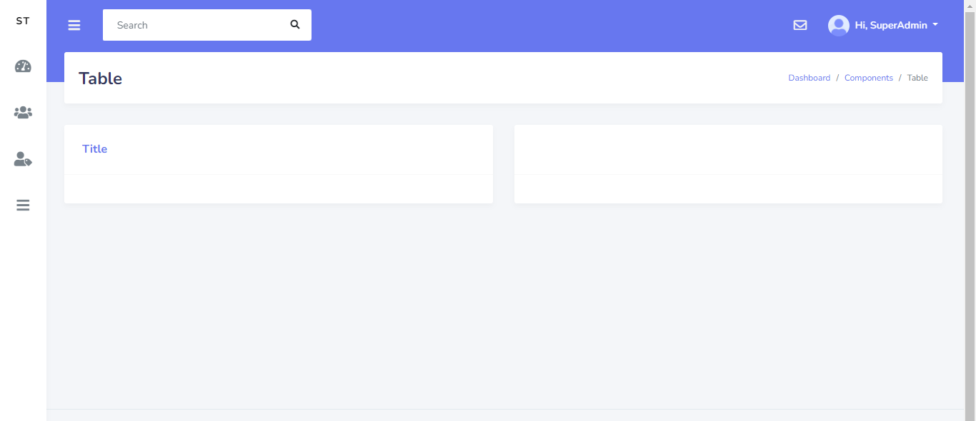
 |  |  | 2) Masukkan password yang valid "password" | <valid password>
 |  |  | 3) Klik button Login
Login_002 | User cannot login | User cannot login with valid username and wrong password | 1) Masukkan username valid "superadmin@gmail.com" | <valid username> | User gagal login dan menampilkan pesan error | User gagal login dan menampilkan pesan error "These credentials do not match our records." | Pass | 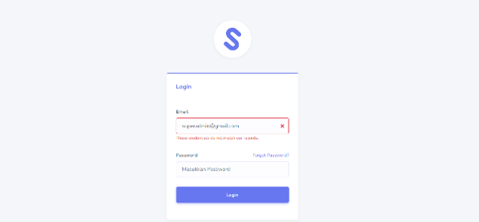
 |  |  | 2) Masukkan password yang salah "password123" | <invalid password>
 |  |  | 3) Klik button Login
Login_003 | User cannot login | User cannot login with wrong username and valid password | 1) Masukkan username yang salah"superadmin123@gmail.com" | <invalid username> | User gagal login dan menampilkan pesan error | User gagal login dan menampilkan pesan error "These credentials do not match our records." | Pass
 |  |  | 2) Masukkan password valid"password" | <valid password>
 |  |  | 3) Klik button Login
Login_004 | User cannot login | User cannot login with empty username and valid password | 1) Tidak mengisikan username | <invalid username> | User gagal login dan menampilkan pesan error | User gagal login dan menampilkan pesan error "These credentials do not match our records." | Pass
 |  |  | 2) Masukkan password valid "password" | <valid password>
 |  |  | 3) Klik button Login
Login_005 | User cannot login | User cannot login with valid username and empty password | 1) Masukkan username valid "superadmin@gmail.com" | <valid username> | User gagal login dan menampilkan pesan error | User gagal login dan menampilkan pesan error "These credentials do not match our records." | Pass
 |  |  | 2) Tidak mengisikan password | <invalid password>
 |  |  | 3) Klik button Login
Login_006 | User cannot login | User cannot login with empty username and empty password | 1) Tidak mengisikan username | <invalid username> | User gagal login dan menampilkan pesan error | User gagal login dan menampilkan pesan error "These credentials do not match our records." | Pass
 |  |  | 2) Tidak mengisikan password | <invalid password>
 |  |  | 3) Klik button Login

Sheet1
Test Case

Project Name | Cypress Basic
Module Name | Create user
Nama | Muhammad Setya Budi Pratama
NIM | 2141764083
Mata kuliah | Penjamin Mutu Perangkat Lunak

Test Case ID | Test Case Scenario | Test Case | Test Steps | Test Data | Expected Results | Actual Results | Status | Sccrenshot
Create_001 | User can create new user | User can create new user | 1) Login terlebih dahulu |  | User berhasil menambahkan user baru dan menampilkan pesan "Data berhasil ditambahkan" | User berhasil menambahkan user baru dan menampilkan pesan "Data berhasil ditambahkan" | Pass | 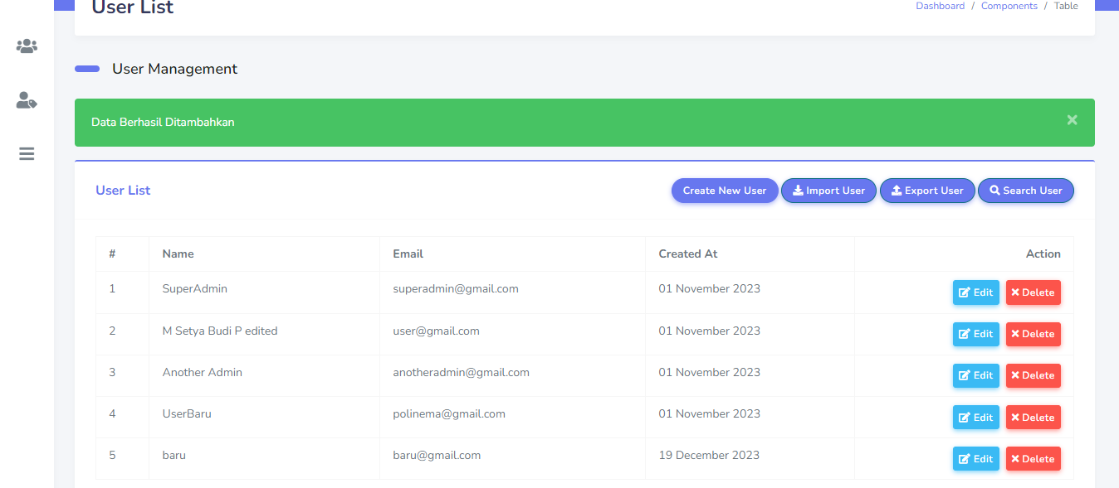
 |  |  | 2) Klik "user management" pada dashboard
 |  |  | 3) Klik "user list"
 |  |  | 4) Klik "create new user"
 |  |  | 5) Masukkan username yang akan dibuat"baru" | <valid username>
 |  |  | 6) Masukkan email yang akan dibuat"baru@gmail.com" | <valid email>
 |  |  | 7) Masukkan password yang akan dibuat "1234567890" | <valid password>
 |  |  | 8) Klik button submit
Create_002 | User cannot create new user | User cannot create new user because invalid email | 1) Login terlebih dahulu |  | User gagal menambahkan user baru dan menampilkan pesan "The email must be a valid email address." | User gagal menambahkan user baru dan menampilkan pesan "The email must be a valid email address." | Pass | 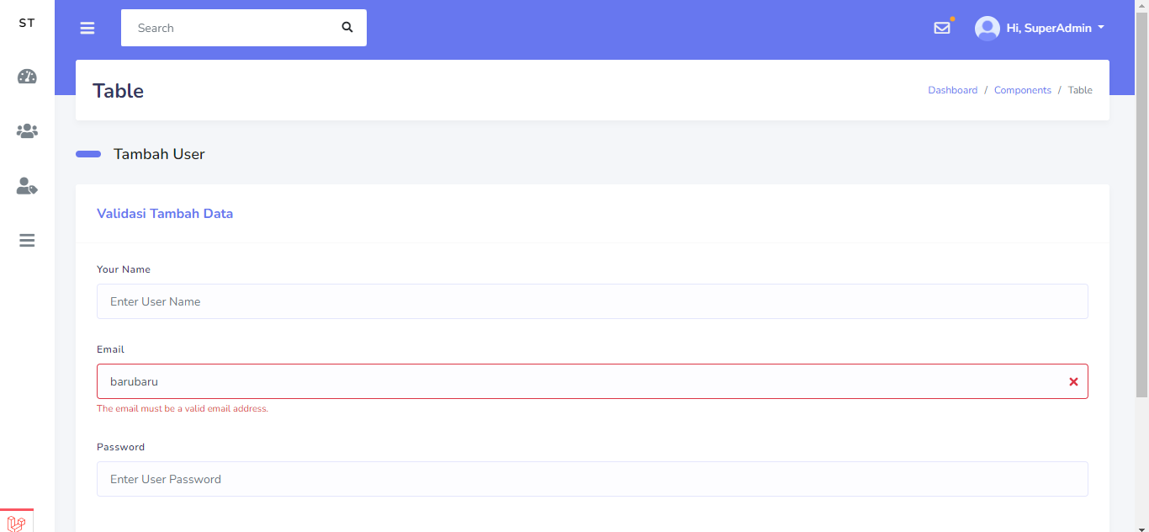
 |  |  | 2) Klik "user management" pada dashboard
 |  |  | 3) Klik "user list"
 |  |  | 4) Klik "create new user"
 |  |  | 5) Masukkan username yang akan dibuat"baru" | <valid username>
 |  |  | 6) Masukkan email yang akan dibuat"barubaru" | <invalid email>
 |  |  | 7) Masukkan password yang akan dibuat "1234567890" | <valid password>
 |  |  | 8) Klik button submit
Create_003 | User cannot create new user | User cannot create new user because name is required | 1) Login terlebih dahulu |  | User gagal menambahkan user baru dan menampilkan pesan "The name field is required." | User gagal menambahkan user baru dan menampilkan pesan "The name field is required." | Pass | 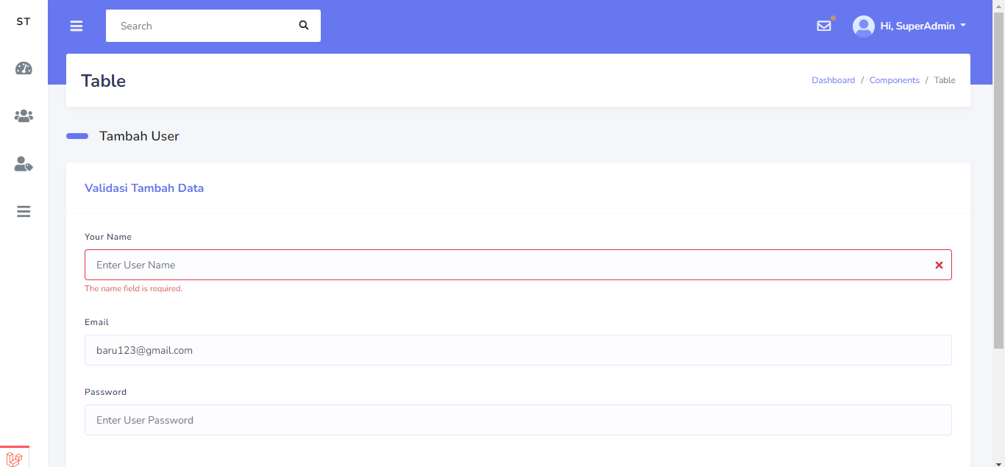
 |  |  | 2) Klik "user management" pada dashboard
 |  |  | 3) Klik "user list"
 |  |  | 4) Klik "create new user"
 |  |  | 5) Tidak mengisikan username | <invalid username>
 |  |  | 6) Masukkan email yang akan dibuat"baru@gmail.com" | <valid email>
 |  |  | 7) Masukkan password yang akan dibuat "1234567890" | <valid password>
 |  |  | 8) Klik button submit

Sheet2
Test Case

Project Name | Cypress Basic
Module Name | Delete data
Nama | Muhammad Setya Budi Pratama
NIM | 2141764083
Mata kuliah | Penjamin Mutu Perangkat Lunak

Test Case ID | Test Case Scenario | Test Case | Test Steps | Test Data | Expected Results | Actual Results | Status | Sccrenshot
Delete_001 | User can delete user | User can delete data user | 1) Login terlebih dahulu |  | User berhasil menghapus data yang dipilih dan menampilkan pesan "User Deleted Successfully" | User berhasil menghapus data yang dipilih dan menampilkan pesan "User Deleted Successfully" | Pass | 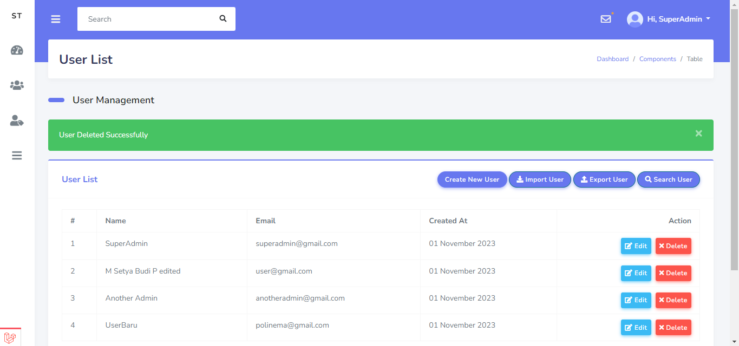
 |  |  | 2) Klik "user management" pada dashboard
 |  |  | 3) Klik "user list"
 |  |  | 4) Pilih data user yang akan dihapus "baru"
 |  |  | 5) Klik button action "Delete"
 |  |  | 6) Klik button "OK"

Delete_001 | User can delete user | User can cancel delete data user | 1) Login terlebih dahulu |  | User berhasil melakukan cancel delete data yang dipilih dan data user masih ada atau tidak terhapus | User berhasil melakukan cancel delete data yang dipilih dan data user masih ada atau tidak terhapus | Pass | 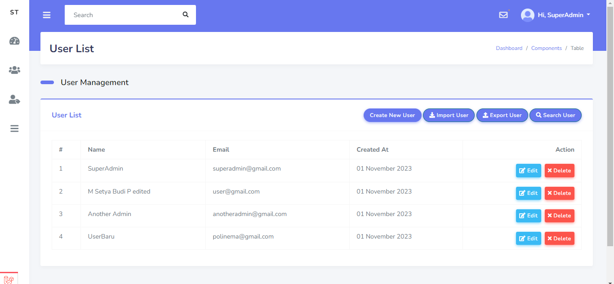
 |  |  | 2) Klik "user management" pada dashboard
 |  |  | 3) Klik "user list"
 |  |  | 4) Pilih data user yang akan dihapus "userbaru"
 |  |  | 5) Klik button action "Delete"
 |  |  | 6) Klik button "Cancel"

Sheet3
Test Case

Project Name | Cypress Basic
Module Name | Edit data
Nama | Muhammad Setya Budi Pratama
NIM | 2141764083
Mata kuliah | Penjamin Mutu Perangkat Lunak

Test Case ID | Test Case Scenario | Test Case | Test Steps | Test Data | Expected Results | Actual Results | Status | Sccrenshot
Edit_001 | User can edit data | User can edit existing data | 1) Login terlebih dahulu |  | User berhasil mengedit data yang dipilih dan menampilkan pesan "User Berhasil Diupdate" | User berhasil mengedit data yang dipilih dan menampilkan pesan "User Berhasil Diupdate" | Pass | 
 |  |  | 2) Klik "user management" pada dashboard
 |  |  | 3) Klik "user list"
 |  |  | 4) Pilih data user yang akan diedit "UserBaru"
 |  |  | 5) Klik button action "Edit"
 |  |  | 6) Ubah username "User Baru edited"
 |  |  | 7) Klik button "Submit"

